qrySRInfoList
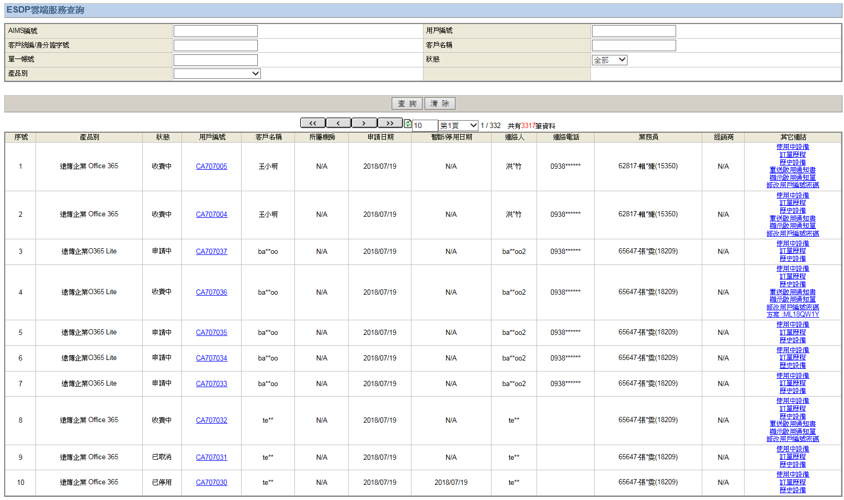
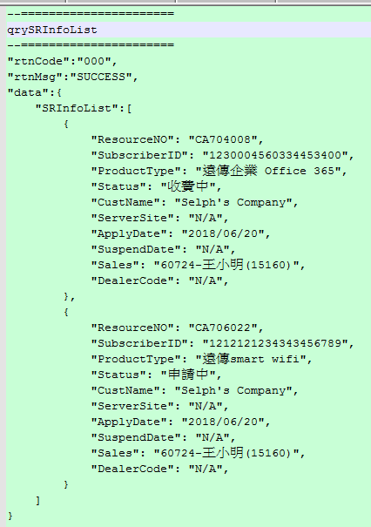
qrySRInfoList |  |  |  | back
以XXXXX等等查詢條件至SR系統查詢SR資訊
Parameter | Type | 必填 | Desc
Input
qrySRInfoList | JSONObject |  | 傳入資料內容如下
SysID | String | Y | 呼叫端的系統代碼，記錄用
UserID | String | Y | 操作者的帳號，紀錄用
CustomerID | String
AccountID | String
SubscriberID | String
ROCID | String |  | 證號
AIMSID | String |  | AIMS單號
ProductType | String |  | 產品別
Output
returnCode | Integer |  | 000=SUCCESS 100=ERROR
returnMsg | String |  | 錯誤訊息
data | JSONObject |  | 回傳資料內容
SRInfoList | JSONArray |  | SR查詢結果資料，內容如下：
ResourceNO | String |  | SR No
SubscriberID | String |  | SubscriberID
ProductType | String |  | 產品別
Status | String |  | 狀態
CustName | String |  | 客戶名稱
ServerSite | String |  | 所屬機房
ApplyDate | String |  | 申請日期
SuspendDate | String |  | 暫斷/停用日期
ContactPerson | String |  | 聯絡人(TODO：待確認是否改成從MDM取得)
Phone | String |  | 連絡電話(TODO：待確認是否改成從MDM取得)
Sales | String |  | 業務員資訊：員編-姓名(分機)
DealerCode | String |  | 經銷商名稱(TODO:待確認是否取得名稱即可)

qryPenaltyInfo
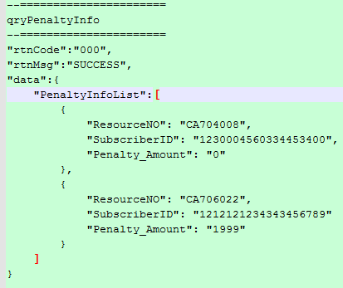
qryPenaltyInfo |  |  |  | back
以XXXXX等等查詢條件至SR系統查詢SR的違約金資訊
Parameter | Type | 必填 | Desc
Input
qrySRInfoList | JSONObject |  | 傳入資料內容如下
SysID | String | Y | 呼叫端的系統代碼，記錄用
UserID | String | Y | 操作者的帳號，紀錄用
CustomerID | String
AccountID | String
SubscriberID | String
ROCID | String |  | 證號
AIMSID | String |  | AIMS單號
ProductType | String |  | 產品別
Output
returnCode | Integer |  | 000=SUCCESS 100=ERROR
returnMsg | String |  | 錯誤訊息
data | JSONObject |  | 回傳資料內容
PenaltyInfoList | JSONArray |  | 違約金資訊，內容如下：
ResourceNO | String |  | SR No
SubscriberID | String |  | SubscriberID
Penalty_Amount | String |  | 違約金金額

updCustomerInfo
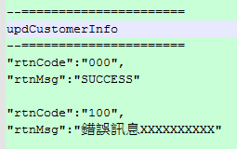
updCustomerInfo |  |  |  | back
以證號至SR系統查詢客戶資料並修改客戶姓名
Parameter | Type | 必填 | Desc
Input
qrySRInfoList | JSONObject |  | 傳入資料內容如下
SysID | String | Y | 呼叫端的系統代碼，記錄用
UserID | String | Y | 操作者的帳號，紀錄用
ROCID | String |  | 證號
CustName | String |  | 客戶名稱
Output
returnCode | Integer |  | 000=SUCCESS 100=ERROR
returnMsg | String |  | 錯誤訊息

getProductList
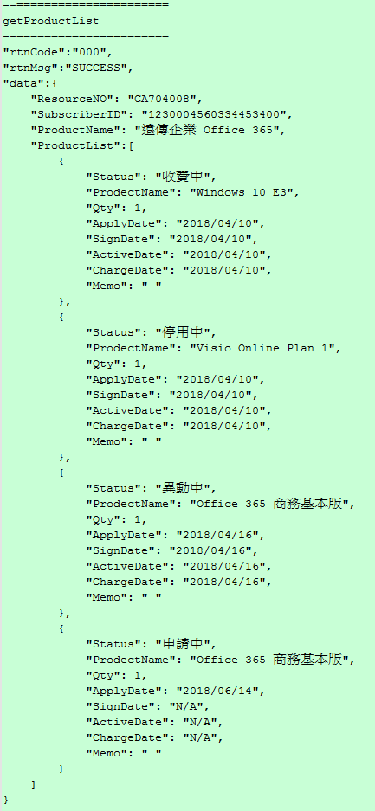
getProductList |  |  |  | back
取得該用戶使用中設備的服務項目 (product) 清單
Parameter | Type | 必填 | Desc
Input
getProductList | JSONObject |  | 傳入資料內容如下
SysID | String | Y | 呼叫端的系統代碼，記錄用
UserID | String | Y | 操作者的帳號，紀錄用
SubscriberID | String |  |  | 待確認可查詢的條件
ResourceNo | String |  | SR 號碼 | 待確認可查詢的條件
ProductName | String |  | 產品名稱 | 待確認可查詢的條件
Output
returnCode | Integer |  | 000=SUCCESS 100=ERROR
returnMsg | String |  | 錯誤訊息
data | JSONObject |  | 回傳資料內容
ResourceNO | String |  | SR No
SubscriberID | String |  | SubscriberID
ProductList | JSONArray |  | 產品清單，內容如下：
Status | String |  | 狀態
ProdectName | String |  | 品項名稱
Qty | Number |  | 數量
ApplyDate | String |  | 申請日
SignDate | String |  | 完工日
ActiveDate | String |  | 啟用日
ChargeDate | String |  | 收費日
Memo | String |  | 備註
 | String |  | 畫面需要提供訂單歷程的超連結，故需要可查詢 訂單歷程 的key…(TODO)

查詢結果 >> 使用中設備

getROCIDList
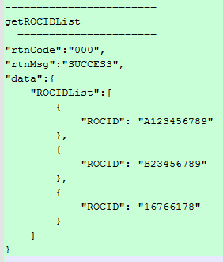
getROCIDList |  |  |  | back
以姓名至SR系統查詢客戶證號清單
Parameter | Type | 必填 | Desc
Input
qrySRInfoList | JSONObject |  | 傳入資料內容如下
SysID | String | Y | 呼叫端的系統代碼，記錄用
UserID | String | Y | 操作者的帳號，紀錄用
CustName | String |  | 客戶名稱
Output
returnCode | Integer |  | 000=SUCCESS 100=ERROR
returnMsg | String |  | 錯誤訊息
data | JSONObject |  | 回傳資料內容
ROCIDList | JSONArray |  | 證號清單，內容如下：
ROCID | String |  | 證號

getOrderHistory
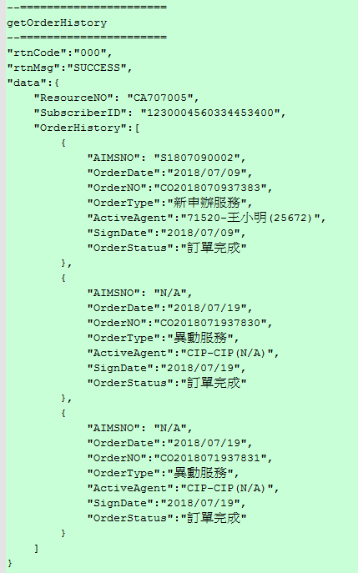
getOrderHistory |  |  |  | back
取得該用戶的該產品訂單歷程
Parameter | Type | 必填 | Desc
Input
getOrderHistory | JSONObject |  | 傳入資料內容如下
SysID | String | Y | 呼叫端的系統代碼，記錄用
UserID | String | Y | 操作者的帳號，紀錄用
SubscriberID | String
ResourceNo | String |  | SR 號碼
OrderNO | String |  | 訂單號碼
Output
returnCode | Integer |  | 000=SUCCESS 100=ERROR
returnMsg | String |  | 錯誤訊息
data | JSONObject |  | 回傳資料內容
ResourceNO | String |  | SR No
SubscriberID | String |  | SubscriberID
OrderHistory | JSONArray |  | 該訂單的歷史紀錄，內容如下：
AIMSNO | String |  | AIMS編號
OrderDate | String |  | 成單日期
OrderNO | Number |  | 訂單編號
OrderType | String |  | 訂單類型
ActiveAgent | String |  | 開通人員帳號，格式：員編-姓名(分機)
SignDate | String |  | 完工日期
OrderStatus | String |  | 訂單狀態
 | String |  | 點擊訂單編號超連結需跳轉至OM系統，故需要提供Sigle sign on至OM系統顯示訂單資訊 的key…(TODO)

查詢結果 >>訂單歷程

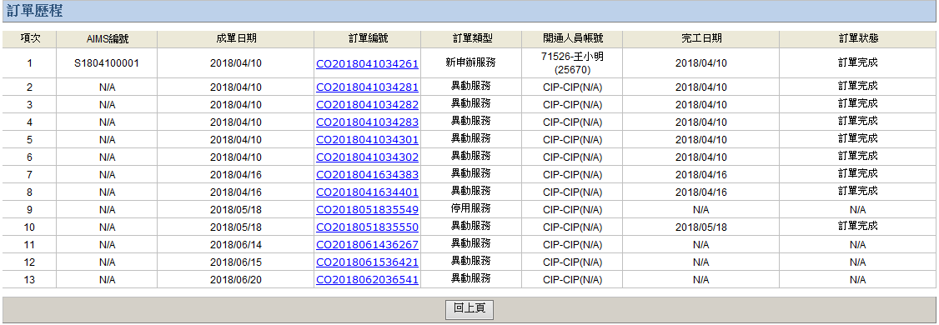

查詢結果 >> 使用中設備 >> 訂單歷程

getOrderInfo
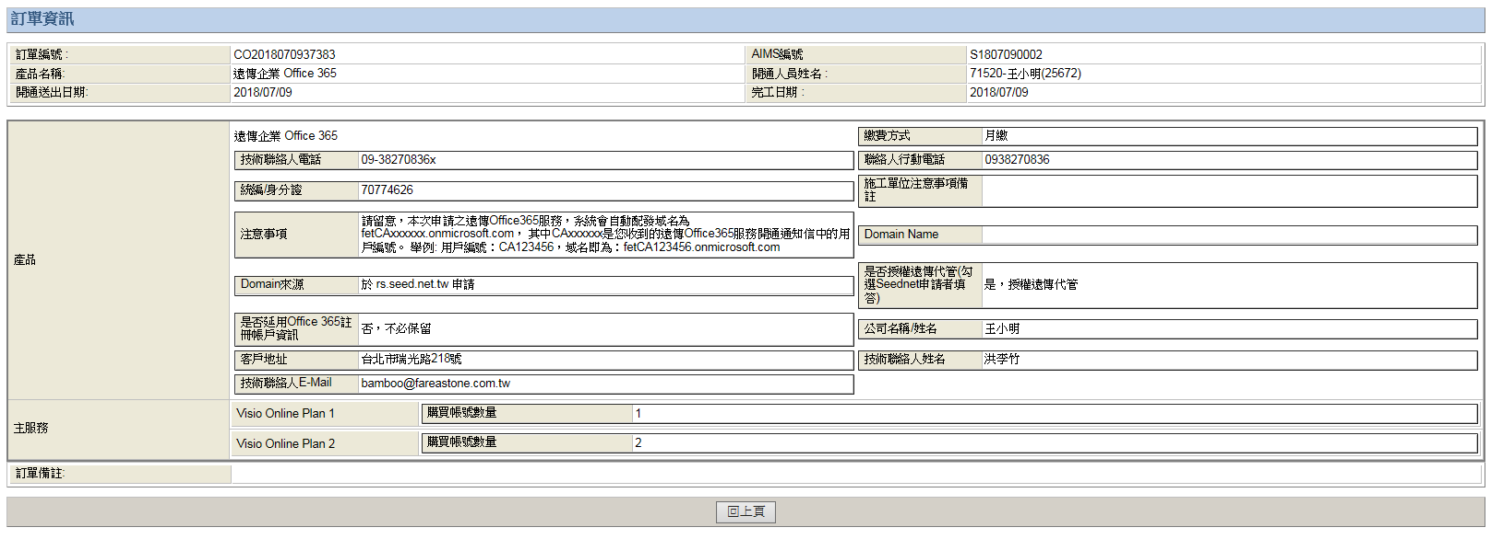
getOrderInfo |  |  |  | back
取得該用戶的該產品訂單資訊
Parameter | Type | 必填 | Desc
Input
getOrderInfo | JSONObject |  | 傳入資料內容如下
SysID | String | Y | 呼叫端的系統代碼，記錄用
UserID | String | Y | 操作者的帳號，紀錄用
SubscriberID | String
ResourceNo | String |  | SR 號碼
OrderNO | String |  | 訂單號碼
Output
returnCode | Integer |  | 000=SUCCESS 100=ERROR
returnMsg | String |  | 錯誤訊息
data | JSONObject |  | 回傳資料內容
ResourceNO | String |  | SR No
SubscriberID | String |  | SubscriberID
OrderInfo | JSONArray |  | 該訂單資訊，內容如下：
 | String
 | String
 | Number
 | String
 | String
 | String
 | String
 | String

查詢結果 >>訂單歷程 >> 訂單編號
查詢結果 >> 使用中設備 >> 訂單歷程 >> 訂單編號

getOrderUpdLog
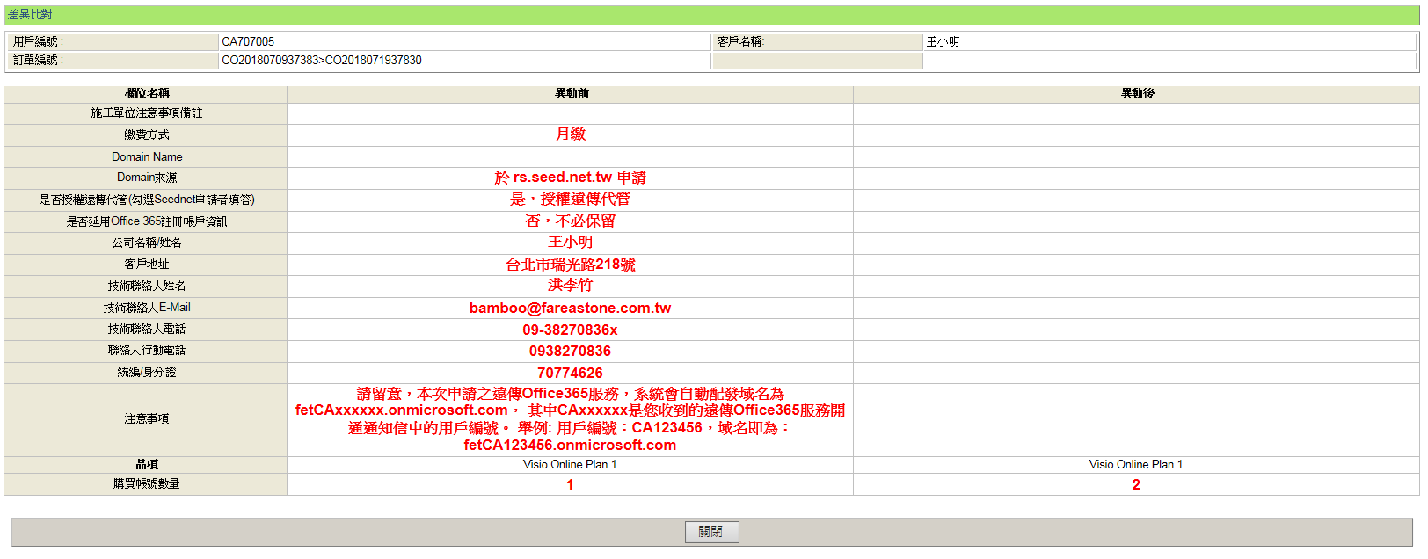
getOrderUpdLog |  |  |  | back
取得該用戶的該訂單比對資訊
Parameter | Type | 必填 | Desc
Input
getOrderInfo | JSONObject |  | 傳入資料內容如下
SysID | String | Y | 呼叫端的系統代碼，記錄用
UserID | String | Y | 操作者的帳號，紀錄用
SubscriberID | String
ResourceNo | String |  | SR 號碼
OrderNO | String |  | 訂單號碼
Output
returnCode | Integer |  | 000=SUCCESS 100=ERROR
returnMsg | String |  | 錯誤訊息
data | JSONObject |  | 回傳資料內容
ResourceNO | String |  | SR No
SubscriberID | String |  | SubscriberID
OrderInfo | JSONArray |  | 該訂單資訊，內容如下：
 | String
 | String
 | Number
 | String

查詢結果 >> 使用中設備 >> 訂單歷程 >> 比對

sendActiveNotify
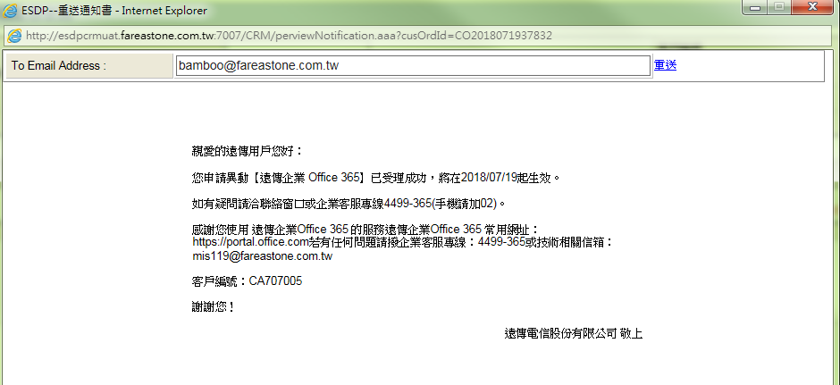
sendActiveNotify |  |  |  | back
取得該用戶的該訂單比對資訊
Parameter | Type | 必填 | Desc
Input
getOrderInfo | JSONObject |  | 傳入資料內容如下
SysID | String | Y | 呼叫端的系統代碼，記錄用
UserID | String | Y | 操作者的帳號，紀錄用
SubscriberID | String
ResourceNo | String |  | SR 號碼
MailAddress | String |  | 信箱
Output
returnCode | Integer |  | 000=SUCCESS 100=ERROR
returnMsg | String |  | 錯誤訊息

查詢結果 >> 重送啟用通知書

chgPW
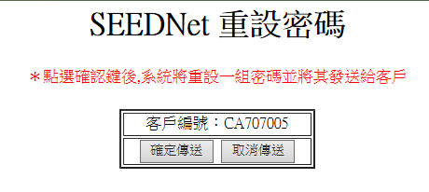
chgPW |  |  |  | back
提供修改用戶編號密碼功能
Parameter | Type | 必填 | Desc
Input
getOrderInfo | JSONObject |  | 傳入資料內容如下
SysID | String | Y | 呼叫端的系統代碼，記錄用
UserID | String | Y | 操作者的帳號，紀錄用
SubscriberID | String
ResourceNo | String |  | SR 號碼
Output
returnCode | Integer |  | 000=SUCCESS 100=ERROR
returnMsg | String |  | 錯誤訊息

查詢結果 >> 修改用戶編號密碼

qryEDMStatusInfo
qryEDMStatusInfo |  |  |  | back
查詢"收到EDM"狀態清單
Parameter | Type | 必填 | Desc
Input
qryEDMFlagInfo | JSONObject |  | 傳入資料內容如下
SysID | String | Y | 呼叫端的系統代碼，記錄用
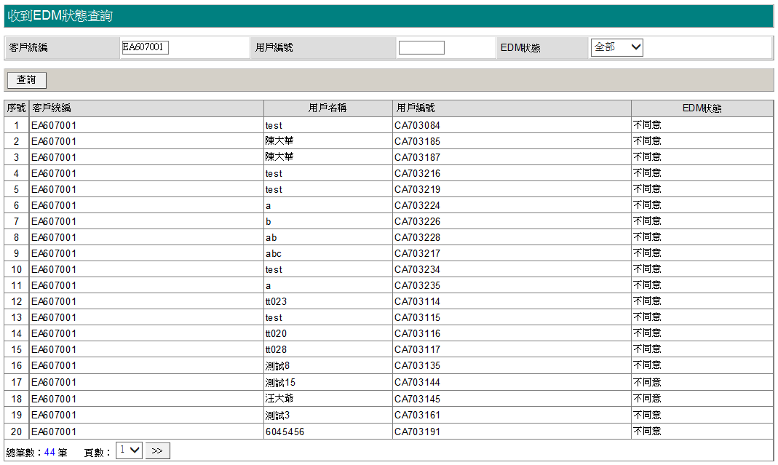
UserID | String | Y | 操作者的帳號，紀錄用
SubscriberID | String
ResourceNo | String | Y | SR 號碼
EDMStatus | String |  | EDM狀態
Output
returnCode | Integer |  | 000=SUCCESS 100=ERROR
returnMsg | String |  | 錯誤訊息
data | JSONObject |  | 回傳資料內容

